Tom bo (60%)
 | indbetaling før omk. | 0 | 0 | pr. mdr
helårlig rentetilskrivning i opsparingsperioden |  |  |  | 2025 | helårlig rentetilskrivning
 | indbetaling efter omk. | 0 | nuv. pensionsformue | 0 | I udbetalingsperioden
 | inflation | 0.00% | til forrentning i antal år | 15 |  | inflation | 0.00% |  |  |  | 1 | Friværdi i bolig bør også indgå i det samlede overblik
 | afkast | 0.00% | 0.0000% |  |  | afkast | 0.00% |  | friværdi + anden formue |  | 2 | Omkostninger =Forsikringer, adm & AMB udgør i gns. Ca 20 % af indbetalingerne
 | pal skat | 15.30% | FV af pensionsformue | - |  | pal skat | 15.30% |  | 2,076,000 |  | 3 | Anden formue (kapitalpension, værdipapir, frie midler osv)
 |  |  | NV af pensionsformue | - | tidspunkt | udbetaling | pensionsformue |  | 103,800 | netto
primo | årlig indbetaling | Rente | ultimo | nutidsværdi | 0 |  | - |  | 164,762 | brutto ***
1 | - | - | - | - | 1 | 0 | -
2 | - | - | - | - | 2 | 0 | - | Målsøgning findes under :DATA-Hvad hvis- analyse
3 | - | - | - | - | 3 | 0 | - |  |  |  |  |  | Folkepension 2025 |  | pr. mdr | pr. år
4 | - | - | - | - | 4 | 0 | - | What if analyse kan også laves på indbetalingerne |  |  |  |  |  | Grundbeløb | 7,198 | 86,376
5 | - | - | - | - | 5 | 0 | - | samt alle de gule felter (husk ingen formler) |  |  |  |  |  | tillæg enlig | 8,329 | 99,948
6 | - | - | - | - | 6 | 0 | - |  |  |  |  |  |  | tillæg par | 4,262 | 51,144 | pr. stk
7 | - | - | - | - | 7 | 0 | -
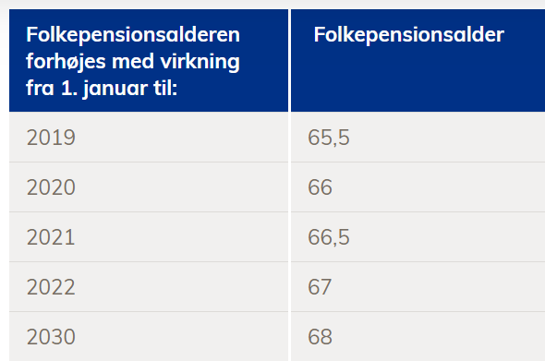
8 | - | - | - | - | 8 | 0 | - |  |  |  |  |  |  | ATP | pr. mdr | pr. år
9 | - | - | - | - | 9 | 0 | - |  |  |  |  |  |  | Max udbetaling | 2,343 | 28,119
10 | - | - | - | - | 10 | 0 | -
11 | - | - | - | - | 11 | 0 | - |  |  |  |  |  |  | Årsløn før skat |  | 960,000
12 | - | - | - | - | 12 | 0 | - |  |  |  |  |  |  | 75%/80% af løn | 80% | 768,000
13 | - | - | - | - | 13 | 0 | - |  |  |  |  |  |  | Folkepension |  | 86,376 | Tilrettet til nye tal
14 | - | - | - | - | 14 | 0 | - |  |  |  |  |  |  | Atp |  | 17,900 | Ændret jf. pensionsinfo
15 | - | - | - | - | 15 | 0 | - |  |  |  |  |  |  | Forventet udb. Pension |  | 310,250 | Ændret jf. pensionsinfo | NB! Vi forlænger rate til 20 år. Hvis fastholder de 10 år så vil pansionstallet falde efter 10 år til 39% og de første 10 år vil det være 74%
16 | - | - | - | - | 16 | 0 | - |  |  |  |  |  |  | Friværdi + anden formue |  | 164,762 | ***
17 | - | - | - | - | 17 | 0 | - |  |  |  |  |  |  | Mangler hvert år |  | 188,712
18 | - | - | - | - | 18 | 0 | -
19 | - | - | - | - | 19 | 0 | - |  |  |  |  |  |  | Udbetalt pr. år |  | 579,288
20 | - | - | - | - | 20 | 0 | - |  |  |  |  |  |  | Udbetalt i % |  | 60%
21 | - | - | - | - | 21 | 0 | -
22 | - | - | - | - | 22 | 0 | -
23 | - | - | - | - | 23 | 0 | -
24 | - | - | - | - | 24 | 0 | - |  | Antag at pensionsalderes efter 2030 fortsat er 68 år
25 | - | - | - | - | 25 | 0 | - |  | Dette er en meget forenklet billede af folkepensionsalderen - vi har bestemt at det kun er disse I skal kende​
26 | - | - | - | - | 26 | 0 | - |  | Kilde: https://star.dk/ydelser/pension-og-efterloen/folkepension-og-foertidspension/folkepension/folkepensionsalderen-nu-og-fremover/​
27 | - | - | - | - | 27 | 0 | -
28 | - | - | - | - | 28 | 0 | -
29 | - | - | - | - | 29 | 0 | -
30 | - | - | - | - | 30 | 0 | -
31 | - | - | - | - | 31 | 0 | -
32 | - | - | - | - | 32 | 0 | -
33 | - | - | - | - | 33 | 0 | -
34 | - | - | - | - | 34 | 0 | -
35 | - | - | - | - | 35 | 0 | -
36 | - | - | - | - | 36 | 0 | -
37 | - | - | - | - | 37 | 0 | -
38 | - | - | - | - | 38 | 0 | -
39 | - | - | - | - | 39 | 0 | -
40 | - | - | - | - | 40 | 0 | -
41 | - | - | - | - | 41 | 0 | -
42 | - | - | - | - | 42 | 0 | -
43 | - | - | - | - | 43 | 0 | -
44 | - | - | - | - | 44 | 0 | -
45 | - | - | - | - | 45 | 0 | -
46 | - | - | - | - | 46 | 0 | -
47 | - | - | - | - | 47 | 0 | -
48 | - | - | - | - | 48 | 0 | -
49 | - | - | - | - | 49 | 0 | -
50 | - | - | - | - | 50 | 0 | -

